No.1
NEW

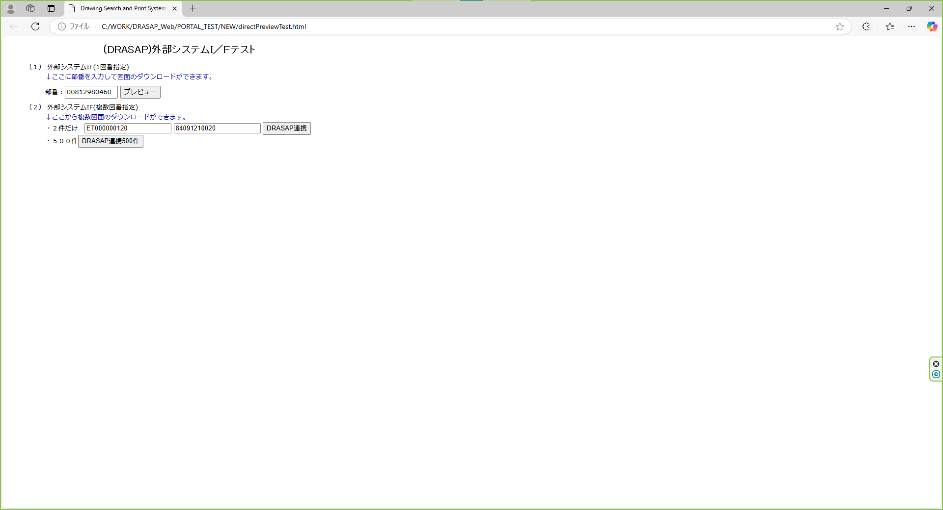

押下

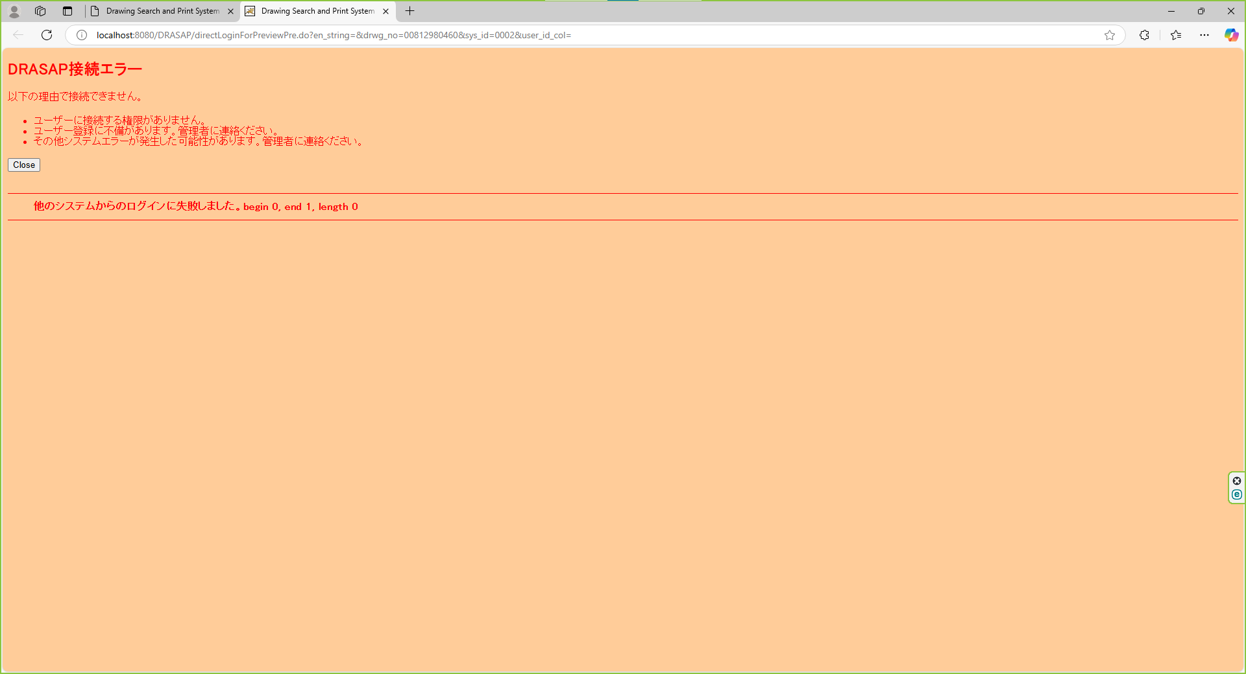

以下のエラー画面が表示されること
DRASAP接続エラー
以下の理由で接続できません。
・ユーザーに接続する権限がありません。
・ユーザー登録に不備があります。管理者に連絡ください。
・その他システムエラーが発生した可能性があります。管理者に連絡ください。
「Close」
・他のシステムからのログインに失敗しました。begin 0, end 1, length 0

No.3~4
NEW

押下

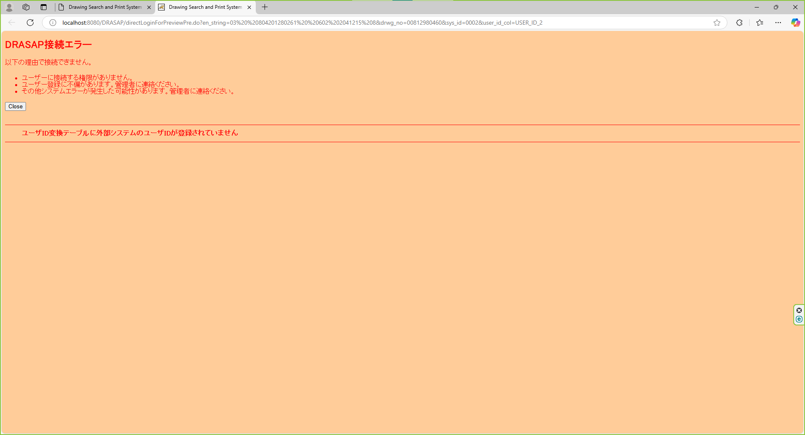

以下のエラー画面が表示されること
DRASAP接続エラー
以下の理由で接続できません。
・ユーザーに接続する権限がありません。
・ユーザー登録に不備があります。管理者に連絡ください。
・その他システムエラーが発生した可能性があります。管理者に連絡ください。
「Close」
・ユーザID変換テーブルに外部システムのユーザIDが登録されていません

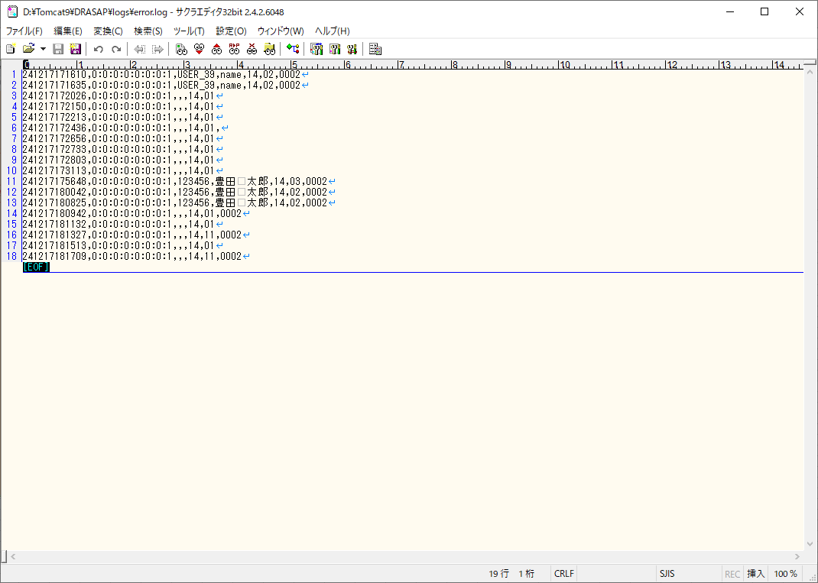

エラーログのユーザーID欄に、連携元の復号後のユーザーIDが記入されていること

No.9~10
select * from DRASAP.USER_MASTER where USER_ID = '123456'
USER_ID | PASSWD | USER_NAME | ALPH_NAME | DEPARTMENT | FACTORY_CODE | EXT | MAIL_ADDR | DESCRIPTION | VALID_DATE | EXPIRED_DATE | DEPT_CODE | POSITION | ADMIN_FLAG | USER_GRP_CODE01 | USER_GRP_CODE02 | USER_GRP_CODE03 | USER_GRP_CODE04 | USER_GRP_CODE05 | USER_GRP_CODE06 | USER_GRP_CODE07 | USER_GRP_CODE08 | USER_GRP_CODE09 | USER_GRP_CODE10 | DISPLAY_COUNT | SEARCH_SELCOL1 | SEARCH_SELCOL2 | SEARCH_SELCOL3 | SEARCH_SELCOL4 | SEARCH_SELCOL5 | VIEW_SELCOL1 | VIEW_SELCOL2 | VIEW_SELCOL3 | VIEW_SELCOL4 | VIEW_SELCOL5 | VIEW_SELCOL6 | ACL_UPDATE_FLAG | ACL_BATCH_UPDATE_FLAG | DL_MANAGER_FLAG | PASSWD_UPD_DATE | REPRO_USER_FLAG | DWG_REG_REQ_FLAG | MULTI_PDF_FLAG | SEARCH_SELCOL6 | SEARCH_SELCOL7 | SEARCH_SELCOL8 | SEARCH_SELCOL9 | SEARCH_SELCOL10 | VIEW_SELCOL7 | VIEW_SELCOL8 | VIEW_SELCOL9 | VIEW_SELCOL10 | VIEW_SELCOL11 | VIEW_SELCOL12 | LATEST_REV_DISP_FLAG | THUMBNAIL_SIZE | RESULT_DISP_MODE
123456 |  | 豊田 太郎 | kadono takanao | 工作機械･ﾒｶﾄﾛ事業本部BR室業務ﾌﾟﾛｾｽ改革G | 4 | « NULL » | mail@mail | « NULL » | 2004-05-06 | « NULL » | 3717 | 001 | 2 | 0000 | 0001 | 0002 | 0003 | 0004 | 0005 | 0006 | 9999 | « NULL » | « NULL » | 100 | DRWG_NO | DRWG_NO | DRWG_SIZE | MATERIAL | CREATE_DATE | MACHINE_JP | MACHINE_EN | USED_FOR | MATERIAL | TREATMENT | DRWG_SIZE | 1 | 1 | 0 | « NULL » | 0 | 0 | 1 | PROCUREMENT | ISSUE | SUPPLY | MACHINE_NO | CAD_TYPE | PROHIBIT_NAME | ATTACH02 | ATTACH05 | ATTACH07 | MACHINE_NO | ACL_UPDATE | 0 | M | L

select * from DRASAP.USER_ID_CONVERSION where USER_ID = '123456'
USER_ID | USER_ID_1 | USER_ID_2 | USER_ID_3 | USER_ID_4 | USER_ID_5
123456 | 123456 | « NULL » | « NULL » | « NULL » | « NULL »



押下

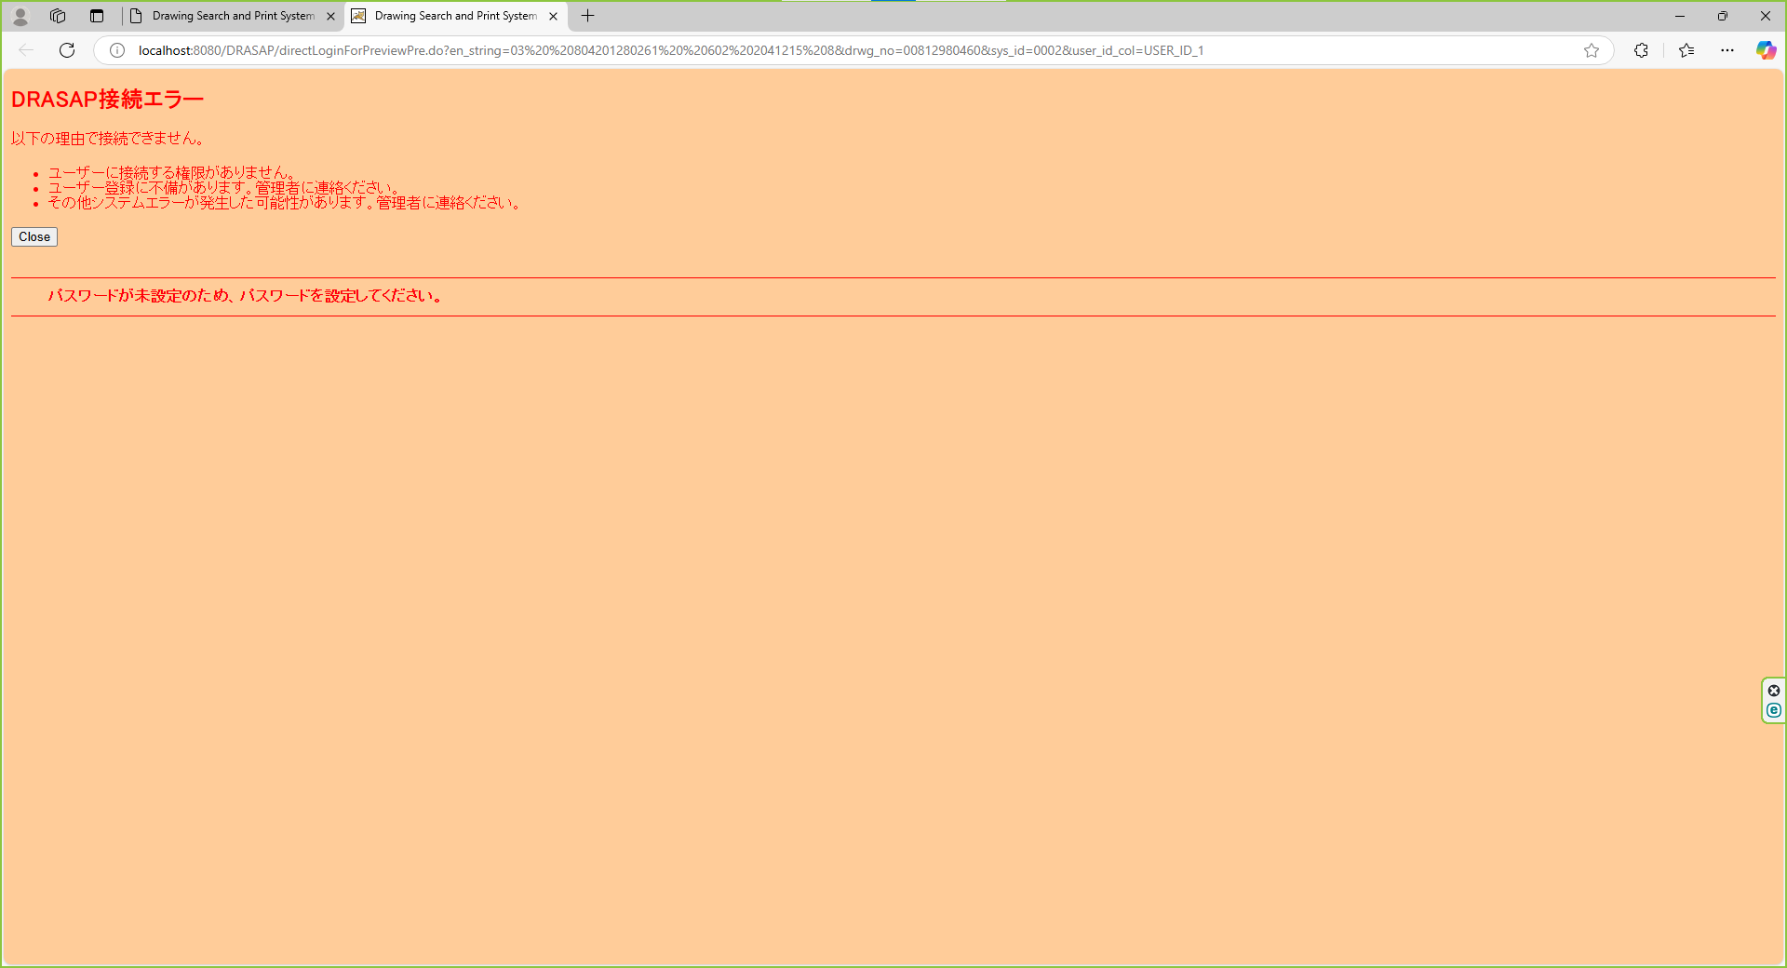

パスワード未設定のメッセージを表示する。 「パスワードが未設定のため、パスワードを設定してください。」 OK

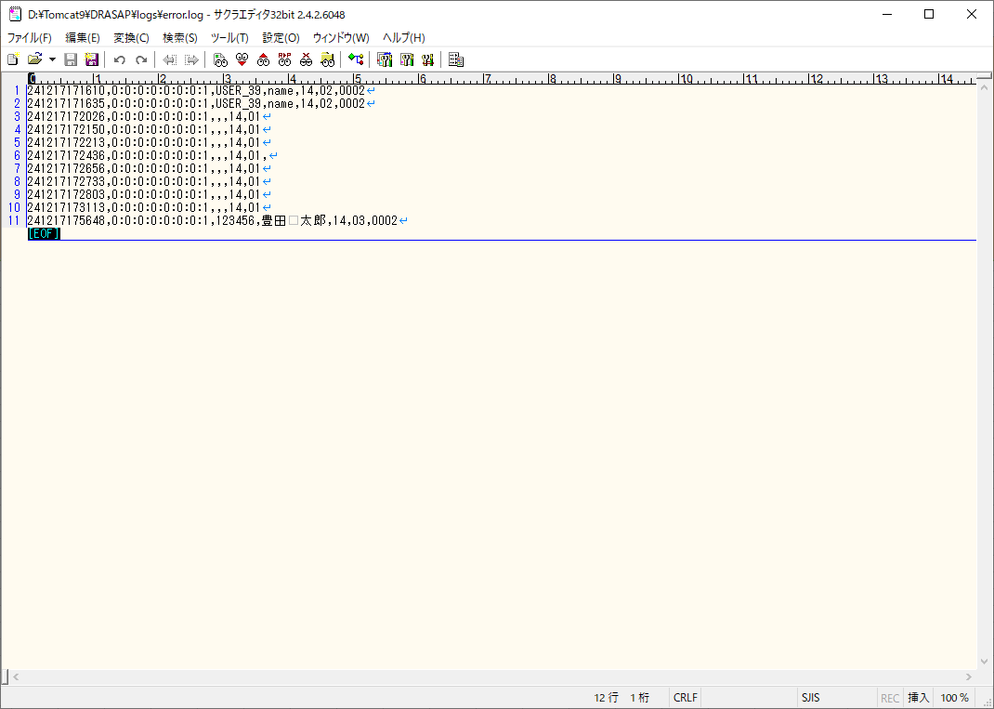

エラーログに、エラーID=03でログが出力されていること

No.11~12
select * from DRASAP.USER_MASTER where USER_ID = '123456'
USER_ID | PASSWD | USER_NAME | ALPH_NAME | DEPARTMENT | FACTORY_CODE | EXT | MAIL_ADDR | DESCRIPTION | VALID_DATE | EXPIRED_DATE | DEPT_CODE | POSITION | ADMIN_FLAG | USER_GRP_CODE01 | USER_GRP_CODE02 | USER_GRP_CODE03 | USER_GRP_CODE04 | USER_GRP_CODE05 | USER_GRP_CODE06 | USER_GRP_CODE07 | USER_GRP_CODE08 | USER_GRP_CODE09 | USER_GRP_CODE10 | DISPLAY_COUNT | SEARCH_SELCOL1 | SEARCH_SELCOL2 | SEARCH_SELCOL3 | SEARCH_SELCOL4 | SEARCH_SELCOL5 | VIEW_SELCOL1 | VIEW_SELCOL2 | VIEW_SELCOL3 | VIEW_SELCOL4 | VIEW_SELCOL5 | VIEW_SELCOL6 | ACL_UPDATE_FLAG | ACL_BATCH_UPDATE_FLAG | DL_MANAGER_FLAG | PASSWD_UPD_DATE | REPRO_USER_FLAG | DWG_REG_REQ_FLAG | MULTI_PDF_FLAG | SEARCH_SELCOL6 | SEARCH_SELCOL7 | SEARCH_SELCOL8 | SEARCH_SELCOL9 | SEARCH_SELCOL10 | VIEW_SELCOL7 | VIEW_SELCOL8 | VIEW_SELCOL9 | VIEW_SELCOL10 | VIEW_SELCOL11 | VIEW_SELCOL12 | LATEST_REV_DISP_FLAG | THUMBNAIL_SIZE | RESULT_DISP_MODE
123456 | drasap2 | 豊田 太郎 | kadono takanao | 工作機械･ﾒｶﾄﾛ事業本部BR室業務ﾌﾟﾛｾｽ改革G | 4 | « NULL » | mail@mail | « NULL » | 2004-05-06 | « NULL » | 3717 | 001 | 2 | 0000 | 0001 | 0002 | 0003 | 0004 | 0005 | 0006 | 9999 | « NULL » | « NULL » | 100 | DRWG_NO | DRWG_NO | DRWG_SIZE | MATERIAL | CREATE_DATE | MACHINE_JP | MACHINE_EN | USED_FOR | MATERIAL | TREATMENT | DRWG_SIZE | 1 | 1 | 0 | 2022-03-30 | 0 | 0 | 1 | PROCUREMENT | ISSUE | SUPPLY | MACHINE_NO | CAD_TYPE | PROHIBIT_NAME | ATTACH02 | ATTACH05 | ATTACH07 | MACHINE_NO | ACL_UPDATE | 0 | M | L

select * from DRASAP.USER_ID_CONVERSION where USER_ID = '123456'
USER_ID | USER_ID_1 | USER_ID_2 | USER_ID_3 | USER_ID_4 | USER_ID_5
123456 | 123456 | « NULL » | « NULL » | « NULL » | « NULL »

押下

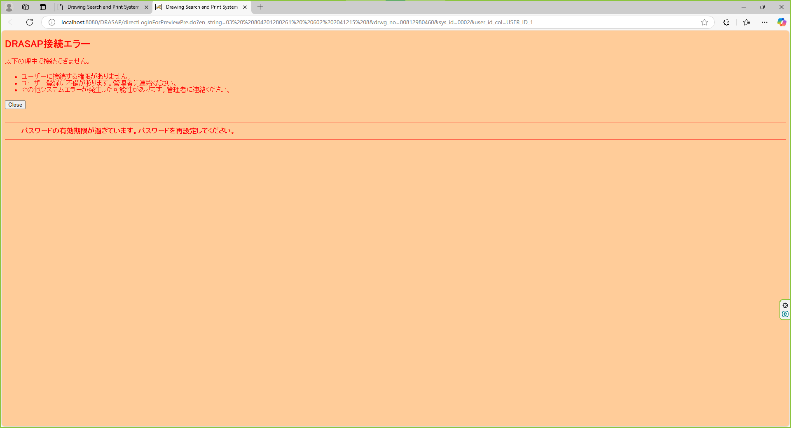

パスワード期限切れのメッセージを表示する。 「パスワードの有効期限が過ぎています。パスワードを変更してください。」 OK

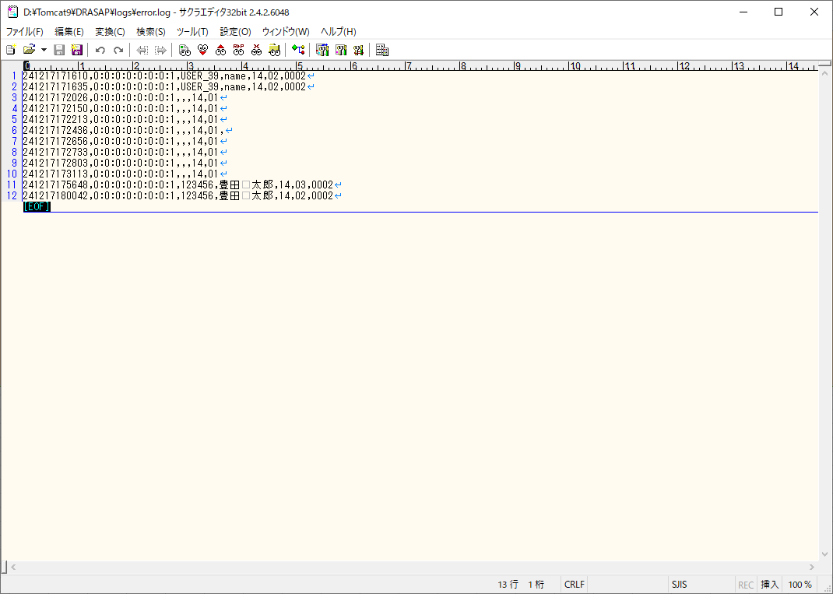

エラーログに、エラーID=02でログが出力されていること

No.18
select * from DRASAP.USER_MASTER where USER_ID = 'B0021'
USER_ID | PASSWD | USER_NAME | ALPH_NAME | DEPARTMENT | FACTORY_CODE | EXT | MAIL_ADDR | DESCRIPTION | VALID_DATE | EXPIRED_DATE | DEPT_CODE | POSITION | ADMIN_FLAG | USER_GRP_CODE01 | USER_GRP_CODE02 | USER_GRP_CODE03 | USER_GRP_CODE04 | USER_GRP_CODE05 | USER_GRP_CODE06 | USER_GRP_CODE07 | USER_GRP_CODE08 | USER_GRP_CODE09 | USER_GRP_CODE10 | DISPLAY_COUNT | SEARCH_SELCOL1 | SEARCH_SELCOL2 | SEARCH_SELCOL3 | SEARCH_SELCOL4 | SEARCH_SELCOL5 | VIEW_SELCOL1 | VIEW_SELCOL2 | VIEW_SELCOL3 | VIEW_SELCOL4 | VIEW_SELCOL5 | VIEW_SELCOL6 | ACL_UPDATE_FLAG | ACL_BATCH_UPDATE_FLAG | DL_MANAGER_FLAG | PASSWD_UPD_DATE | REPRO_USER_FLAG | DWG_REG_REQ_FLAG | MULTI_PDF_FLAG | SEARCH_SELCOL6 | SEARCH_SELCOL7 | SEARCH_SELCOL8 | SEARCH_SELCOL9 | SEARCH_SELCOL10 | VIEW_SELCOL7 | VIEW_SELCOL8 | VIEW_SELCOL9 | VIEW_SELCOL10 | VIEW_SELCOL11 | VIEW_SELCOL12 | LATEST_REV_DISP_FLAG | THUMBNAIL_SIZE | RESULT_DISP_MODE
B0021 | pass | 岩月 敬一 | name | 工作機械･ﾒｶﾄﾛ事業本部工作機械技術部ｱﾌﾟﾘｹｰｼｮﾝｴﾝｼﾞﾆｱﾘﾝｸﾞ室第2G | « NULL » | « NULL » | « NULL » | « NULL » | « NULL » | « NULL » | 3525 | « NULL » | 2 | « NULL » | « NULL » | « NULL » | « NULL » | « NULL » | « NULL » | « NULL » | « NULL » | « NULL » | « NULL » | 20 | DRWG_NO | DRWG_NO | DRWG_NO | MACHINE_JP | CREATE_DATE | DRWG_SIZE | DRWG_TYPE | MACHINE_JP | PROCUREMENT | SUPPLYER_JP | CREATE_DATE | « NULL » | 1 | « NULL » | 2024-08-28 | 0 | 0 | 0 | DRWG_NO | DRWG_NO | DRWG_NO | DRWG_NO | DRWG_NO | USED_FOR | MATERIAL | TREATMENT | ISSUE | SUPPLY | PROHIBIT | 0 | S | « NULL »

select * from DRASAP.USER_ID_CONVERSION where USER_ID = 'B0021'
USER_ID | USER_ID_1 | USER_ID_2 | USER_ID_3 | USER_ID_4 | USER_ID_5
B0021 | « NULL » | A0236 | « NULL » | « NULL » | « NULL »



押下

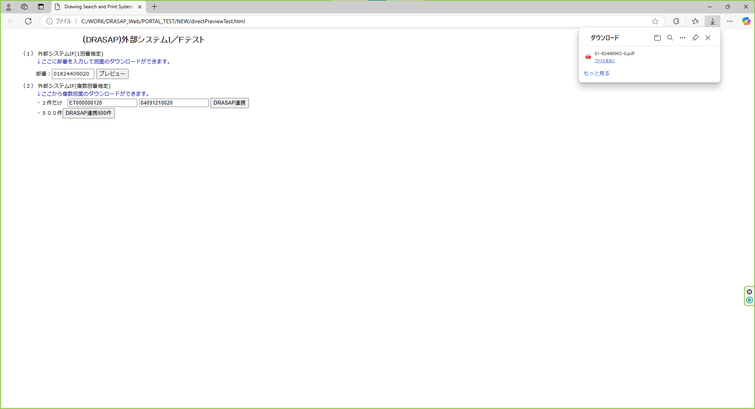

PDF形式で図面がダウンロードされる

エラーログに、エラーID=02でログが出力されていること

No.20
select * from DRASAP.USER_MASTER where USER_ID = '103739'
USER_ID | PASSWD | USER_NAME | ALPH_NAME | DEPARTMENT | FACTORY_CODE | EXT | MAIL_ADDR | DESCRIPTION | VALID_DATE | EXPIRED_DATE | DEPT_CODE | POSITION | ADMIN_FLAG | USER_GRP_CODE01 | USER_GRP_CODE02 | USER_GRP_CODE03 | USER_GRP_CODE04 | USER_GRP_CODE05 | USER_GRP_CODE06 | USER_GRP_CODE07 | USER_GRP_CODE08 | USER_GRP_CODE09 | USER_GRP_CODE10 | DISPLAY_COUNT | SEARCH_SELCOL1 | SEARCH_SELCOL2 | SEARCH_SELCOL3 | SEARCH_SELCOL4 | SEARCH_SELCOL5 | VIEW_SELCOL1 | VIEW_SELCOL2 | VIEW_SELCOL3 | VIEW_SELCOL4 | VIEW_SELCOL5 | VIEW_SELCOL6 | ACL_UPDATE_FLAG | ACL_BATCH_UPDATE_FLAG | DL_MANAGER_FLAG | PASSWD_UPD_DATE | REPRO_USER_FLAG | DWG_REG_REQ_FLAG | MULTI_PDF_FLAG | SEARCH_SELCOL6 | SEARCH_SELCOL7 | SEARCH_SELCOL8 | SEARCH_SELCOL9 | SEARCH_SELCOL10 | VIEW_SELCOL7 | VIEW_SELCOL8 | VIEW_SELCOL9 | VIEW_SELCOL10 | VIEW_SELCOL11 | VIEW_SELCOL12 | LATEST_REV_DISP_FLAG | THUMBNAIL_SIZE | RESULT_DISP_MODE
103739 | drasap6 | 服部 淳二 | kadono takanao | 工作機械･ﾒｶﾄﾛ事業本部BR室業務ﾌﾟﾛｾｽ改革G | 4 | « NULL » | mail@mail | « NULL » | 2004-05-06 | « NULL » | XXXX | 001 | 2 | « NULL » | « NULL » | « NULL » | « NULL » | « NULL » | « NULL » | « NULL » | « NULL » | « NULL » | « NULL » | 20 | DRWG_NO | DRWG_NO | DRWG_NO | MACHINE_JP | CREATE_DATE | DRWG_SIZE | DRWG_TYPE | MACHINE_JP | PROCUREMENT | SUPPLYER_JP | CREATE_DATE | 1 | 1 | 0 | 2024-08-28 | 0 | 0 | 1 | DRWG_NO | DRWG_NO | DRWG_NO | DRWG_NO | DRWG_NO | CREATE_USER | CAD_TYPE | ATTACH_MAX | LATEST_FLAG | MEDIA_ID | PROHIBIT | 0 | M | « NULL »

select * from DRASAP.USER_ID_CONVERSION where USER_ID = '103739'
USER_ID | USER_ID_1 | USER_ID_2 | USER_ID_3 | USER_ID_4 | USER_ID_5
103739 | « NULL » | « NULL » | 103739 | « NULL » | « NULL »



押下

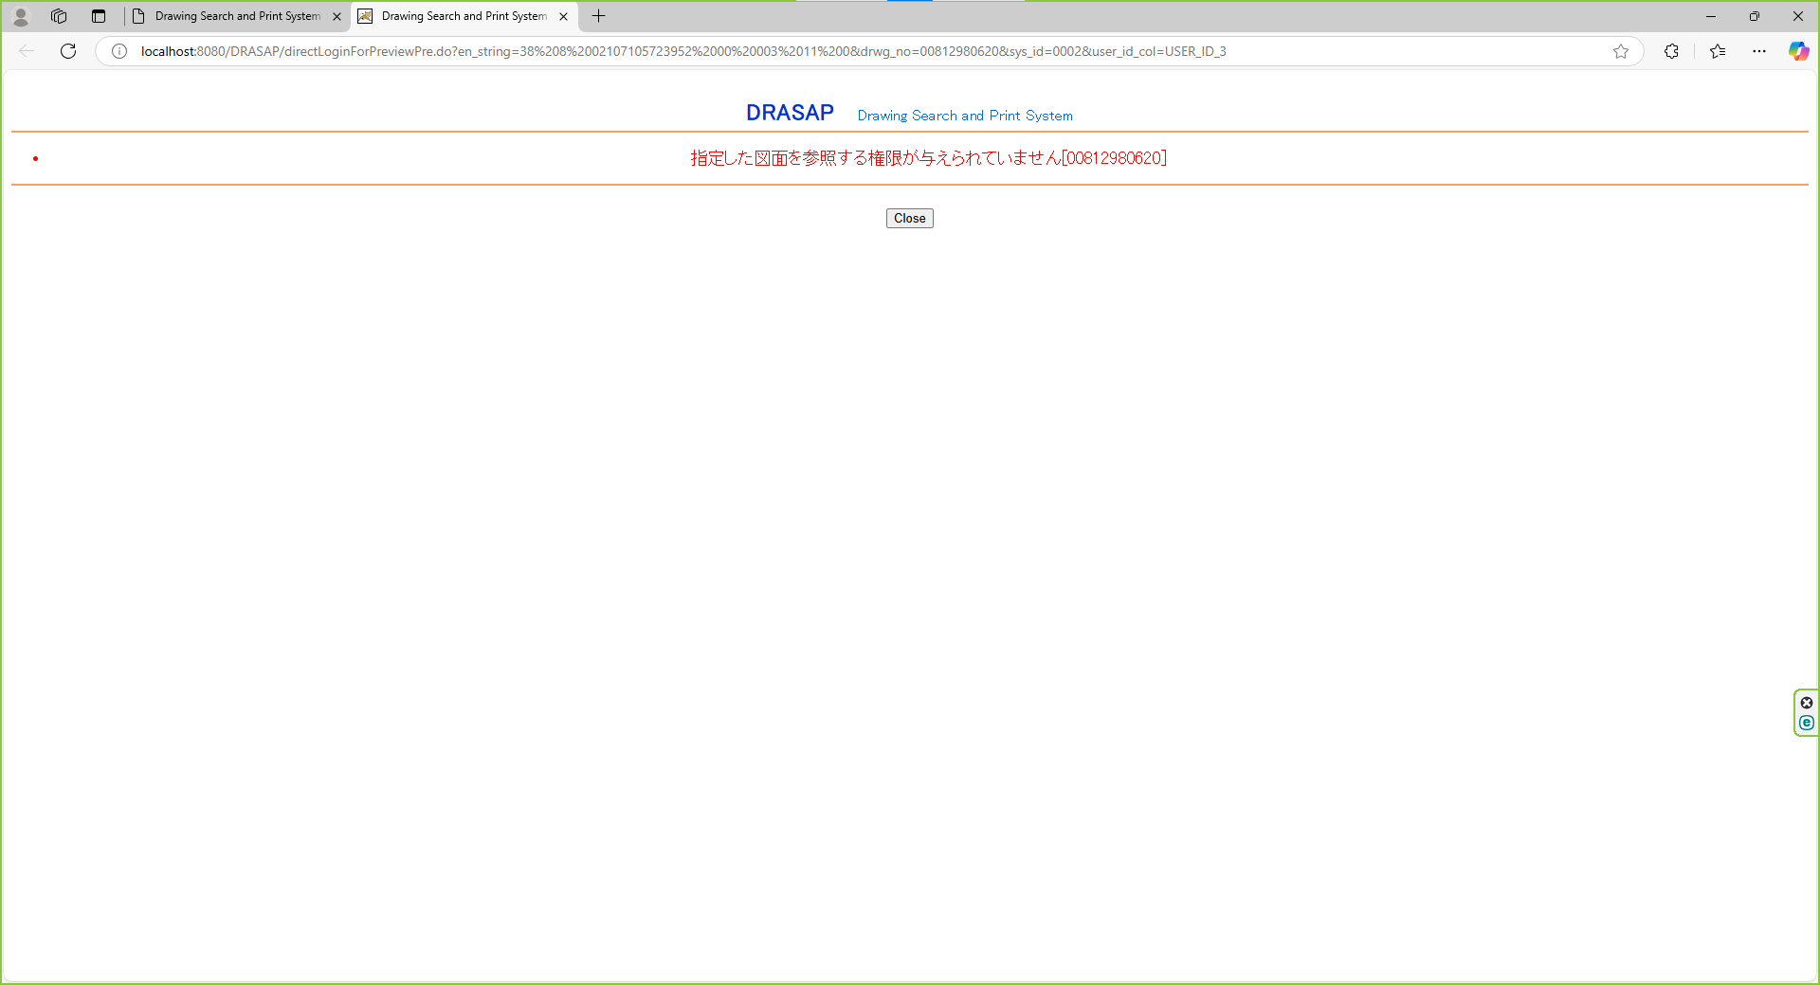

DRASAP Drawing Search and Print System
・指定した図面を参照する権限が与えられていません[{0}]
OK

エラーログに、エラーID=02でログが出力されていること

No.22
select * from DRASAP.USER_MASTER where USER_ID = '084160'
USER_ID | PASSWD | USER_NAME | ALPH_NAME | DEPARTMENT | FACTORY_CODE | EXT | MAIL_ADDR | DESCRIPTION | VALID_DATE | EXPIRED_DATE | DEPT_CODE | POSITION | ADMIN_FLAG | USER_GRP_CODE01 | USER_GRP_CODE02 | USER_GRP_CODE03 | USER_GRP_CODE04 | USER_GRP_CODE05 | USER_GRP_CODE06 | USER_GRP_CODE07 | USER_GRP_CODE08 | USER_GRP_CODE09 | USER_GRP_CODE10 | DISPLAY_COUNT | SEARCH_SELCOL1 | SEARCH_SELCOL2 | SEARCH_SELCOL3 | SEARCH_SELCOL4 | SEARCH_SELCOL5 | VIEW_SELCOL1 | VIEW_SELCOL2 | VIEW_SELCOL3 | VIEW_SELCOL4 | VIEW_SELCOL5 | VIEW_SELCOL6 | ACL_UPDATE_FLAG | ACL_BATCH_UPDATE_FLAG | DL_MANAGER_FLAG | PASSWD_UPD_DATE | REPRO_USER_FLAG | DWG_REG_REQ_FLAG | MULTI_PDF_FLAG | SEARCH_SELCOL6 | SEARCH_SELCOL7 | SEARCH_SELCOL8 | SEARCH_SELCOL9 | SEARCH_SELCOL10 | VIEW_SELCOL7 | VIEW_SELCOL8 | VIEW_SELCOL9 | VIEW_SELCOL10 | VIEW_SELCOL11 | VIEW_SELCOL12 | LATEST_REV_DISP_FLAG | THUMBNAIL_SIZE | RESULT_DISP_MODE
084160 | drasap6 | 板倉 勝明 | kadono takanao | 工作機械･ﾒｶﾄﾛ事業本部BR室業務ﾌﾟﾛｾｽ改革G | 4 | « NULL » | mail@mail | « NULL » | 2004-05-06 | « NULL » | 5650 | 001 | 2 | « NULL » | « NULL » | « NULL » | « NULL » | « NULL » | « NULL » | « NULL » | « NULL » | « NULL » | « NULL » | 20 | DRWG_NO | DRWG_NO | DRWG_NO | MACHINE_JP | CREATE_DATE | DRWG_SIZE | DRWG_TYPE | MACHINE_JP | PROCUREMENT | SUPPLYER_JP | CREATE_DATE | 1 | 1 | 0 | 2024-08-28 | 0 | 0 | 1 | DRWG_NO | DRWG_NO | DRWG_NO | DRWG_NO | DRWG_NO | CREATE_USER | CAD_TYPE | ATTACH_MAX | LATEST_FLAG | MEDIA_ID | PROHIBIT | 0 | M | « NULL »

select * from DRASAP.USER_ID_CONVERSION where USER_ID = '084160'
USER_ID | USER_ID_1 | USER_ID_2 | USER_ID_3 | USER_ID_4 | USER_ID_5
084160 | « NULL » | « NULL » | « NULL » | « NULL » | 084160



押下



DRASAP Drawing Search and Print System
・指定した図面を参照する権限が与えられていません[{0}]
OK

エラーログに、エラーID=02でログが出力されていること

No.24
select * from DRASAP.USER_MASTER where USER_ID = '400296'
USER_ID | PASSWD | USER_NAME | ALPH_NAME | DEPARTMENT | FACTORY_CODE | EXT | MAIL_ADDR | DESCRIPTION | VALID_DATE | EXPIRED_DATE | DEPT_CODE | POSITION | ADMIN_FLAG | USER_GRP_CODE01 | USER_GRP_CODE02 | USER_GRP_CODE03 | USER_GRP_CODE04 | USER_GRP_CODE05 | USER_GRP_CODE06 | USER_GRP_CODE07 | USER_GRP_CODE08 | USER_GRP_CODE09 | USER_GRP_CODE10 | DISPLAY_COUNT | SEARCH_SELCOL1 | SEARCH_SELCOL2 | SEARCH_SELCOL3 | SEARCH_SELCOL4 | SEARCH_SELCOL5 | VIEW_SELCOL1 | VIEW_SELCOL2 | VIEW_SELCOL3 | VIEW_SELCOL4 | VIEW_SELCOL5 | VIEW_SELCOL6 | ACL_UPDATE_FLAG | ACL_BATCH_UPDATE_FLAG | DL_MANAGER_FLAG | PASSWD_UPD_DATE | REPRO_USER_FLAG | DWG_REG_REQ_FLAG | MULTI_PDF_FLAG | SEARCH_SELCOL6 | SEARCH_SELCOL7 | SEARCH_SELCOL8 | SEARCH_SELCOL9 | SEARCH_SELCOL10 | VIEW_SELCOL7 | VIEW_SELCOL8 | VIEW_SELCOL9 | VIEW_SELCOL10 | VIEW_SELCOL11 | VIEW_SELCOL12 | LATEST_REV_DISP_FLAG | THUMBNAIL_SIZE | RESULT_DISP_MODE
400296 | drasap6 | 山元 香織 | kadono takanao | 工作機械･ﾒｶﾄﾛ事業本部BR室業務ﾌﾟﾛｾｽ改革G | 4 | « NULL » | mail@mail | « NULL » | 2004-05-06 | « NULL » | 3547 | 001 | 2 | « NULL » | « NULL » | « NULL » | « NULL » | « NULL » | « NULL » | « NULL » | « NULL » | « NULL » | « NULL » | 20 | DRWG_NO | DRWG_NO | DRWG_NO | MACHINE_JP | CREATE_DATE | DRWG_SIZE | DRWG_TYPE | MACHINE_JP | PROCUREMENT | SUPPLYER_JP | CREATE_DATE | 1 | 1 | 0 | 2024-08-28 | 0 | 0 | 1 | DRWG_NO | DRWG_NO | DRWG_NO | DRWG_NO | DRWG_NO | CREATE_USER | CAD_TYPE | ATTACH_MAX | LATEST_FLAG | MEDIA_ID | PROHIBIT | 0 | M | « NULL »

select * from DRASAP.USER_ID_CONVERSION where USER_ID = '400296'
USER_ID | USER_ID_1 | USER_ID_2 | USER_ID_3 | USER_ID_4 | USER_ID_5
400296 | 00400296 | 400296 | « NULL » | « NULL » | « NULL »



押下



以下のエラー画面が表示されること
DRASAP接続エラー
以下の理由で接続できません。
・ユーザーに接続する権限がありません。
・ユーザー登録に不備があります。管理者に連絡ください。
・その他システムエラーが発生した可能性があります。管理者に連絡ください。
「Close」
・ユーザID変換テーブルに外部システムのユーザIDが登録されていません

エラーログに、エラーID=02でログが出力されていること

